表紙
CADDE 4.0 データカタログ項目仕様
2023年3月版
戦略的イノベーション創造プログラム（SIP）第2期／ビッグデータ・AIを活用したサイバー空間基盤技術
ーAI技術を用いたメタデータの構造化を核とした分野間データ連携基盤技術の研究開発と
時空間ビッグデータアプリケーションによる実証
ー分野・組織を超えたデータ活用とサービス提供を実現する基盤の研究
合同コンソーシアム データカタログTF

シートの構成： | 1．SIP データカタログ項目 Data Model

 | 2．データカタログ項目一覧

 | 3．SIPデータカタログ項目を定義する定義シートの形式

 | 4．データカタログ項目定義仕様

 | 5．名前空間

 | 6．列挙型項目一覧
© NATIONAL INSTITUTE OF INFORMATICS, © 2023 NTT DATA Corporation, © JIP Techno Science Corporation All rights reserved.
© Hitachi, Ltd. 2023 , © SB Technology Corp., © The University of Tokyo , © NEC Corporation 2023 , Copyright 2023 FUJITSU LIMITED. All rights reserved.

1.
1. SIP データカタログ項目 Data Model

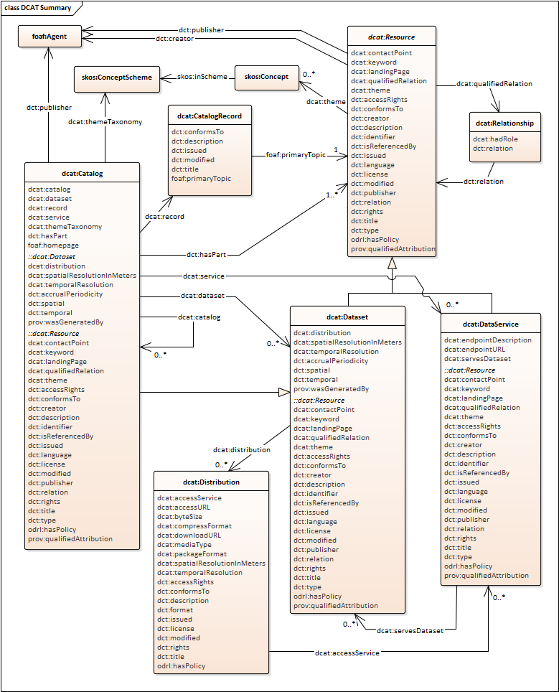
dcat:Catalog
dcat:Dataset
dcat:Distribution
dcat:DataService
W3C DCAT2のデータモデル
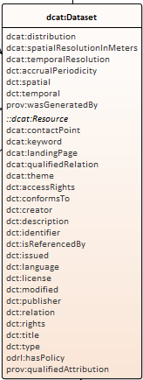
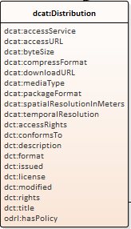
0..*
0..*
0..*
SIPデータカタログ項目仕様V2.0で選定した項目
(SIPデータカタログ項目仕様V1.1との互換性および
CKANへの実装容易性を考慮して選択）
項目名
SIP分野間データ連携基盤CADDE4.0として選定したW3C DCAT2のデータモデル

SIP分野間データ連携基盤CADDE4.0として選定したW3C DCAT2のデータモデルに対する拡張
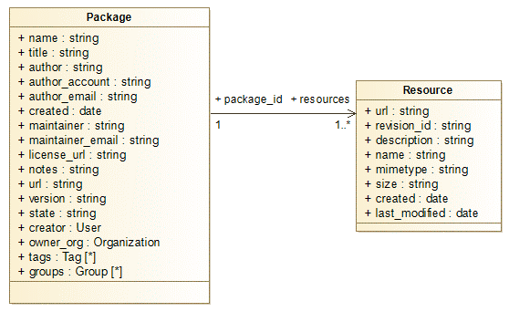
CKANのデータモデル
★DCATのカタログクラスに対応する
CKANの変数が存在しないため、
CKANのConfigurationファイルに
マッピングすることで対応
★
CKAN Data Modelの拡張
CKAN
データ項目
拡張
データ利用条件
データ情報
(語彙、用語)の項目
CADDEコネクタ制御
(データ取得に必要な項目)
データ情報
（SchemaへのURL)
（NGSI）
DCATとして必要な項目
拡張項目
により実現
拡張項目
により実現
CADDEコネクタ制御
(詳細検索に必要な項目)
CKAN configuration file
ckan.site_title
ckan.site_description
ckan.site_url
1
1..*
DCATデータサービスの
項目
0..*

SIPデータ
カタログ
項目仕様
SIP データカタログ項目仕様のData Model
(DSAベース：W3C DCAT, 利用条件他)

データ情報
(語彙、用語)の項目
0..*

データ利用条件
0..*

CADDEコネクタ制御
(詳細検索に必要な項目)

0..1

0..*

0..*

0..*

0..1
0..1

データ情報
（SchemaへのURL)
（NGSI）
CADDE
コネクタ制御
(データ取得に必要な項目)
SIPデータカタログ項目仕様データモデル CKAN データモデル
Dataset (データセット) ⇔ Package (パッケージ)
Distribution (配信) ⇔ Resource (リソース)

2.
2. データカタログ項目一覧

CKAN configuration file |  | CKAN Package |  |  |  | CKAN Resorce

カタログ （W3C DCAT標準仕様を利用） |  | データセット （W3C DCAT標準仕様を利用） |  | データ利用条件（SIPで拡張） |  | 配信 （W3C DCAT標準仕様を利用）
10010 | カタログのタイトル | 11010 | データセットのタイトル | 13010 | 契約形態 | 21010 | 配信の名称
10020 | カタログの説明 | 11020 | データセットの説明 | 13020 | 秘密保持義務 | 21020 | 配信の説明
10030 | カタログ記載のホームページ | 11030 | データセットの発行日 | 13030 | 利用用途 | 21030 | 配信の開始日（自動設定）
10040 | カタログの公開者（説明） | 11040 | データセットの発行日（自動設定） | 13040 | 開示範囲 | 21040 | 配信の発行日
10050 | カタログの公開者 | 11050 | データセットの更新日または修正日 | 13050 | データ活用地域 | 21050 | 配信の最終変更日（自動設定）
 |  | 11060 | データセットの更新日または修正日（自動設定） | 13060 | 利用に関する注意事項 | 21060 | 配信の変更日
 |  | 11070 | データセットの情報を記述する言語 | 13070 | パーソナルデータの類別 | 21070 | 配信のライセンス（説明）
 |  | 11080 | データセットの公開者（説明） | 13080 | データの有効期間 | 21080 | 配信のライセンス
 |  | 11090 | データセットの公開者 | 13090 | 利用ライセンスの期限 | 21090 | 配信の権利表明
 |  | 11100 | データセットの作成者（説明） | 13100 | 有償無償 | 21100 | 配信の情報提供ページURL
 |  | 11110 | データセットの作成者 | 13110 | 販売情報URL | 21120 | 配信のダウンロードURL
 |  | 11120 | データセットの提供頻度 | 13120 | 価格帯 | 21130 | 配信のバイトサイズ
 |  | 11130 | データセットの識別子 | 13130 | データ販売に関わる特記事項 | 21140 | 配信のメディアタイプ
 |  | 11140 | データセットの対象地域 | 13140 | 明示された保証 | 21150 | 配信のファイル形式
 |  | 11150 | データセットの対象地域（説明） | 13150 | 準拠法の対象国 | 21160 | 配信のアクセス権（説明）
 |  | 11160 | データセットの対象地域（緯度経度） |  |  | 21170 | 配信のアクセス権
 |  | 11170 | データセットの対象期間（開始） |  |  | 21180 | 配信に関する権利情報URL
 |  | 11180 | データセットの対象期間（終了） |  |  | 21190 | 配信の圧縮形式
 |  | 11190 | データセットの主分類 |  |  | 21200 | 配信のパッケージ形式
 |  | 11200 | データセットのキーワード |  |  | 21210 | 配信が準拠する標準URL
 |  | 11210 | データセットの窓口（説明）
 |  | 11220 | データセットの窓口 | データセットのデータ情報（SIPで拡張） |  | 配信のデータ情報（SIPで拡張）
 |  | 11230 | データセットの説明ページURL | 12010 | 語彙 | 22010 | スキーマ
 |  | 11240 | データセットのURL | 12020 | 用語 | 22020 | スキーマタイプ
 |  | 11250 | データセットのライセンス（説明） |  |  | 22030 | NGSIテナント
 |  | 11260 | データセットのライセンス |  |  | 22040 | NGSIサービスパス
 |  | 11270 | データセットの権利表明 |  |  | 22050 | NGSIデータ種別
 |  | 11280 | データセットのアクセス権（説明） |  |  | 22060 | NGSIデータモデル
 |  | 11290 | データセットのアクセス権
 |  | 11300 | データセットに関する権利情報URL | CADDEコネクタ制御(詳細検索に必要な項目) |  | CADDEコネクタ制御(データ取得に必要な項目)
 |  | 11310 | データセットを生成した活動 | 14010 | 提供者ID | 23010 | リソース提供手段の識別子
 |  | 11320 | データセットが準拠する標準URL | 14020 | 詳細検索用データセットID | 23020 | 契約確認の要否
 |  |  |  |  |  | 23030 | コネクタ利用の要否
 |  |  |  |  |  | 23040 | 交換実績記録用リソースID

参照仕様：Data Catalog Vocabulary (DCAT) - Version 2： https://www.w3.org/TR/vocab-dcat-2/
参照仕様：データ社会推進協議会（DSA) データカタログ作成ガイドラインV2.1 : https://data-society-alliance.org/survey-research/datacatalogguideline/
 |  |  |  |  |  | データサービス （W3C DCAT標準仕様を利用）
 |  |  |  |  |  | 24010 | データサービスのタイトル
 |  |  |  |  |  | 24020 | データサービスのエンドポイントURL
 |  |  |  |  |  | 24030 | データサービスのエンドポイントの定義

